【月次サマリー表示項目】
月次サマリー 労働時間制毎の表示項目
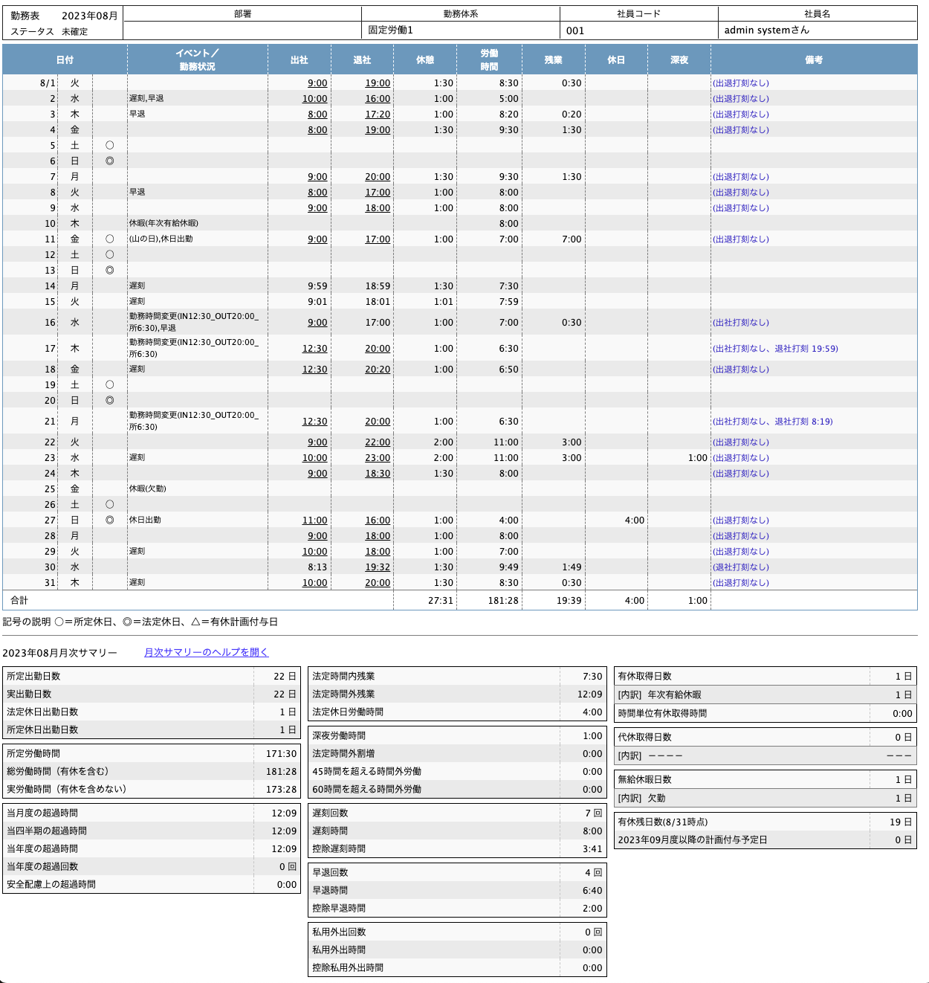
 | 固定時間制（非裁量） | 固定時間制（裁量） | フレックスタイム制（単月） | フレックスタイム制（複数月） | 変形労働時間制（1週間） | 変形労働時間制 （1ヶ月・3ヶ月・6ヶ月・1年） | 管理監督者 | 勤怠月次（AtkEmpMonth__c）
 |  |  |  |  |  |  |  | API | 表示ラベル | 備考
 | 左列
 | 所定出勤日数 | 所定出勤日数 | 所定出勤日数 | 所定出勤日数 | 所定出勤日数 | 所定出勤日数 | 所定出勤日数 | teamspirit__WorkFixedDay__c | 所定出勤日数
 | 実出勤日数 | 実出勤日数 | 実出勤日数 | 実出勤日数 | 実出勤日数 | 実出勤日数 | 実出勤日数 | teamspirit__WorkRealDay__c | 実出勤日数
 | 法定休日出勤日数 | 法定休日出勤日数 | 法定休日出勤日数 | 法定休日出勤日数 | 法定休日出勤日数 | 法定休日出勤日数 | 法定休日出勤日数 | teamspirit__WorkLegalHolidayCount__c | 法定休日出勤日数
 | 所定休日出勤日数 | 所定休日出勤日数 | 所定休日出勤日数 | 所定休日出勤日数 | 所定休日出勤日数 | 所定休日出勤日数 | 所定休日出勤日数 | 該当項目なし | 該当項目なし
 | --セパレート-- | --セパレート-- | --セパレート-- | --セパレート-- | --セパレート-- | --セパレート-- | --セパレート-- | --セパレート-- | --セパレート--
 | 所定労働時間 | 所定労働時間 | 所定労働時間 | 所定労働時間 | 所定労働時間 | 所定労働時間 | 所定労働時間 | teamspirit__WorkFixedTime__c | 所定労働時間
 | 総労働時間 | 総労働時間 | 総労働時間 | 総労働時間 | 総労働時間 | 総労働時間 | - | teamspirit__WorkWholeTime__c | 総労働時間
 | 実労働時間 | - | - | - | 実労働時間 | 実労働時間 | - | teamspirit__WorkRealTime__c | 実労働時間
 | - | みなし労働時間（有休を含まない） | - | - | - | - | - | teamspirit__WorkRealTime__c | 実労働時間
 | - | 実労働時間（有休を含めない） | - | - | - | - | 実労働時間（有休を含めない） | teamspirit__WorkNetTime__c | ネット労働時間
 | - | - | 総労働時間－法定休日労働 | 総労働時間－法定休日労働 | - | - | - | teamspirit__WholeWorkTimeWoLH__c | 総労働－法休(含有休)
 | - | - | - | 実労働時間－法定休日労働 | - | - | - | teamspirit__RealWorkTimeWoLH__c | 実労働－法休(除有休)
 | - | - | 過不足時間 | 当月過不足時間 | - | - | - | teamspirit__AmountTime__c | 過不足時間
 | - | - | - | - | - | --セパレート-- | - | --セパレート-- | --セパレート--
 | - | - | - | - | - | 変形期間 (Nヶ月:M/d-M/d) における法定労働時間 | - | 該当項目なし | 該当項目なし
 | - | - | - | - | - | 期間内 (M/d-M/d) 法定時間内労働合計 | - | 該当項目なし | 該当項目なし | 変形期間内の勤怠日次の項目を下記の計算式で出力したもの 平日日中法内所定 (teamspirit__WeekDayDayLegalFixTime__c) ＋ 平日日中法内残業 (teamspirit__WeekDayDayLegalExtTime__c) ＋ 平日深夜法内所定 (teamspirit__WeekDayNightLegalFixTime__c) ＋ 平日深夜法内残業 (teamspirit__WeekDayNightLegalExtTime__c) ＋ 休日日中法内 (teamspirit__WeekEndDayLegalTime__c) ＋ 休日深夜法内 (teamspirit__WeekEndNightLegalTime__c) ＋ 休日日中所定 (teamspirit__HolidayDayFixTime__c) ＋ 休日深夜所定 (teamspirit__WeekEndNightLegalFixTime__c) － 割増労働時間 (teamspirit__WorkChargeTime__c)
 | - | - | - | - | - | 超過分 | - | teamspirit__AdditionalWorkChargeTime__c | 追加割増労働時間
 | --セパレート-- | --セパレート-- | --セパレート-- | --セパレート-- | --セパレート-- | --セパレート-- | --セパレート-- | --セパレート-- | --セパレート--
 | 当月度の超過時間 | 当月度の超過時間 | 当月度の超過時間 | 当月度の超過時間 | 当月度の超過時間 | 当月度の超過時間 | - | teamspirit__WorkOverTime36__c | 36協定対象残業時間
 | 当四半期の超過時間 | 当四半期の超過時間 | 当四半期の超過時間 | 当四半期の超過時間 | 当四半期の超過時間 | 当四半期の超過時間 | - | teamspirit__PeriodWorkOverTime36__c | 4半期36協定対象残業時間
 | 当年度の超過時間 | 当年度の超過時間 | 当年度の超過時間 | 当年度の超過時間 | 当年度の超過時間 | 当年度の超過時間 | - | teamspirit__TotalWorkOverTime36__c | 累計３６協定対象残業時間
 | 当年度の超過回数 | 当年度の超過回数 | 当年度の超過回数 | 当年度の超過回数 | 当年度の超過回数 | 当年度の超過回数 | - | teamspirit__TotalWorkOverCount36__c | 累計３６協定超過回数
 | 安全配慮上の超過時間 | 安全配慮上の超過時間 | 安全配慮上の超過時間 | 安全配慮上の超過時間 | 安全配慮上の超過時間 | 安全配慮上の超過時間 | 安全配慮上の超過時間 | teamspirit__WorkOver40perWeek__c | 週４０時間超労働時間
 | 中央列
 | - | - | 法定労働時間 | - | - | - | - | teamspirit__LegalWorkTimeH__c | 月の法定労働時間・時
 | - | - | 実労働時間－法定休日労働 | - | - | - | - | teamspirit__RealWorkTimeWoLH__c | 実労働－法休(除有休)
 | - | - | - | 清算期間 | - | - | - | 該当項目なし | 該当項目なし
 | - | - | - | 清算期間の法定労働時間 | - | - | - | 該当項目なし | 該当項目なし
 | - | - | - | 前月からの繰越時間 | - | - | - | 前月の teamspirit__CarryforwardTime__c | 前月の繰越時間
 | - | - | - | 来月への繰越時間 ※精算期間最終月は非表示 | - | - | - | teamspirit__CarryforwardTime__c | 繰越時間
 | - | - | - | 清算期間の過不足時間 ※精算期間最終月のみ表示 | - | - | - | teamspirit__CarryforwardTime__c | 繰越時間
 | 法定時間内残業 | - | 法定時間内残業 | 法定時間内残業 | 法定時間内残業 | 法定時間内残業 | - | teamspirit__WorkLegalOverTime__c | 法定時間内残業
 | 法定時間外残業 | - | 法定時間外残業 | 法定時間外残業 | 法定時間外残業 | 法定時間外残業 | - | teamspirit__WorkLegalOutOverTime__c | 法定時間外残業
 | - | 法定時間内残業(みなし) | - | - | - | - | - | teamspirit__WorkLegalOverTime__c | 法定時間内残業
 | - | 法定時間外残業(みなし) | - | - | - | - | - | teamspirit__WorkLegalOutOverTime__c | 法定時間外残業
 | 法定休日労働時間 | 法定休日労働時間 | 法定休日労働時間 | 法定休日労働時間 | 法定休日労働時間 | 法定休日労働時間 | - | teamspirit__HolidayWorkTime__c | 法定休日労働時間
 | - | - | - | 週平均50時間({0})超過時間 | - | - | - | teamspirit__SettlementTime__c | 週平均50時間超過時間
 | --セパレート-- | --セパレート-- | --セパレート-- | --セパレート-- | --セパレート-- | --セパレート-- | - | --セパレート-- | --セパレート--
 | 深夜労働時間 | 深夜労働時間 | 深夜労働時間 | 深夜労働時間 | 深夜労働時間 | 深夜労働時間 | 深夜労働時間 | teamspirit__WorkNightTime__c | 深夜労働時間・時
 | 法定時間外割増 | 法定時間外割増 | 法定時間外割増 | 法定時間外割増 | 法定時間外割増 | 法定時間外割増 | - | teamspirit__WorkChargeTime__c | 割増労働時間・時
 | 45時間を超える時間外労働 | 45時間を超える時間外労働 | 45時間を超える時間外労働 | 45時間を超える時間外労働 | 45時間を超える時間外労働 | 45時間を超える時間外労働 | - | teamspirit__WorkOver45TimeH__c | ４５時間超残業・時
 | 60時間を超える時間外労働 | 60時間を超える時間外労働 | 60時間を超える時間外労働 | 60時間を超える時間外労働 | 60時間を超える時間外労働 | 60時間を超える時間外労働 | - | teamspirit__WorkOver60TimeH__c | ６０時間超残業・時
 | --セパレート-- | --セパレート-- | --セパレート-- | --セパレート-- | --セパレート-- | --セパレート-- | - | --セパレート-- | --セパレート--
 | 遅刻回数 | 遅刻回数 | 遅刻回数 | 遅刻回数 | 遅刻回数 | 遅刻回数 | - | teamspirit__LateCount__c | 遅刻回数
 | 遅刻時間 | 遅刻時間 | 遅刻時間 | 遅刻時間 | 遅刻時間 | 遅刻時間 | - | teamspirit__LateTime__c | 遅刻時間
 | 控除遅刻時間 | 控除遅刻時間 | - | - | 控除遅刻時間 | 控除遅刻時間 | - | teamspirit__LateLostTime__c | 控除遅刻時間
 | --セパレート-- | --セパレート-- | --セパレート-- | --セパレート-- | --セパレート-- | --セパレート-- | - | --セパレート-- | --セパレート--
 | 早退回数 | 早退回数 | 早退回数 | 早退回数 | 早退回数 | 早退回数 | - | teamspirit__EarlyCount__c | 早退回数
 | 早退時間 | 早退時間 | 早退時間 | 早退時間 | 早退時間 | 早退時間 | - | teamspirit__EarlyTime__c | 早退時間
 | 控除早退時間 | 控除早退時間 | - | - | 控除早退時間 | 控除早退時間 | - | teamspirit__EarlyLostTime__c | 控除早退時間
 | --セパレート-- | --セパレート-- | --セパレート-- | --セパレート-- | --セパレート-- | --セパレート-- | - | --セパレート-- | --セパレート--
 | 私用外出回数 | 私用外出回数 | 私用外出回数 | 私用外出回数 | 私用外出回数 | 私用外出回数 | - | teamspirit__PrivateInnerCount__c | 勤務時間内私用外出回数
 | 私用外出時間 | 私用外出時間 | 私用外出時間 | 私用外出時間 | 私用外出時間 | 私用外出時間 | - | teamspirit__PrivateInnerTime__c | 勤務時間内私用外出時間
 | 控除私用外出時間 | 控除私用外出時間 | - | - | 控除私用外出時間 | 控除私用外出時間 | - | teamspirit__PrivateInnerLostTime__c | 控除私用外出時間
 | 右列
 | 有休取得日数 | 有休取得日数 | 有休取得日数 | 有休取得日数 | 有休取得日数 | 有休取得日数 | 有休取得日数 | 該当項目なし | 該当項目なし
 | --- | --- | --- | --- | --- | --- | --- | --- | ---
 | 時間単位有休取得時間 | 時間単位有休取得時間 | 時間単位有休取得時間 | 時間単位有休取得時間 | 時間単位有休取得時間 | 時間単位有休取得時間 | 時間単位有休取得時間 | teamspirit__PaidRestTime__c | 時間単位有休取得時間
 | --セパレート-- | --セパレート-- | --セパレート-- | --セパレート-- | --セパレート-- | --セパレート-- | --セパレート-- | --セパレート-- | --セパレート--
 | 代休取得日数 | 代休取得日数 | 代休取得日数 | 代休取得日数 | 代休取得日数 | 代休取得日数 | 代休取得日数 | teamspirit__DaiqHolidayCount__c | 代休取得日数
 | --- | --- | --- | --- | --- | --- | --- | --- | ---
 | --セパレート-- | --セパレート-- | --セパレート-- | --セパレート-- | --セパレート-- | --セパレート-- | --セパレート-- | --セパレート-- | --セパレート--
 | 無給休暇日数 | 無給休暇日数 | 無給休暇日数 | 無給休暇日数 | 無給休暇日数 | 無給休暇日数 | 無給休暇日数 | 該当項目なし | 該当項目なし
 | --- | --- | --- | --- | --- | --- | --- | --- | ---
 | --セパレート-- | --セパレート-- | --セパレート-- | --セパレート-- | --セパレート-- | --セパレート-- | --セパレート-- | --セパレート-- | --セパレート--
 | 有休残日数 ({0}時点) | 有休残日数 ({0}時点) | 有休残日数 ({0}時点) | 有休残日数 ({0}時点) | 有休残日数 ({0}時点) | 有休残日数 ({0}時点) | 有休残日数 ({0}時点) | 該当項目なし | 該当項目なし
 | {0}以降の計画付与予定日 | {0}以降の計画付与予定日 | {0}以降の計画付与予定日 | {0}以降の計画付与予定日 | {0}以降の計画付与予定日 | {0}以降の計画付与予定日 | {0}以降の計画付与予定日 | 該当項目なし | 該当項目なし

【勤務表サマリー表示項目】
勤務表サマリー 労働時間制毎の表示項目
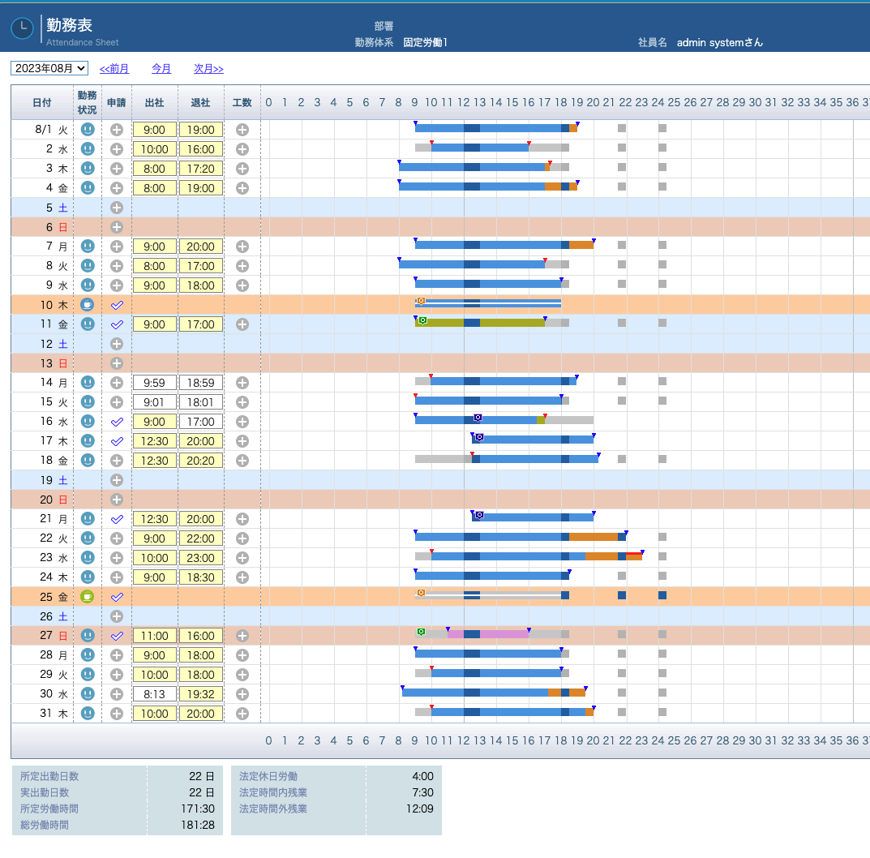
 | 固定時間制（非裁量） | 固定時間制（裁量） | フレックスタイム制（単月） | フレックスタイム制（複数月） | 変形労働時間制（1週間） | 変形労働時間制 （1ヶ月・3ヶ月・6ヶ月・1年） | 管理監督者 | 勤怠月次（AtkEmpMonth__c）
 |  |  |  |  |  |  |  | API | 表示ラベル
 | 左列
 | 所定出勤日数 | 所定出勤日数 | 所定出勤日数 | 所定出勤日数 | 所定出勤日数 | 所定出勤日数 | 所定出勤日数 | teamspirit__WorkFixedDay__c | 所定出勤日数
 | 実出勤日数 | 実出勤日数 | 実出勤日数 | 実出勤日数 | 実出勤日数 | 実出勤日数 | 実出勤日数 | teamspirit__WorkRealDay__c | 実出勤日数
 | 所定労働時間 | 所定労働時間 | 所定労働時間 | 所定労働時間 | 所定労働時間 | 所定労働時間 | 所定労働時間 | teamspirit__WorkFixedTime__c | 所定労働時間
 | 総労働時間 | 総労働時間 | 総労働時間 | 総労働時間 | 総労働時間 | 総労働時間 | - | teamspirit__WorkWholeTime__c | 総労働時間
 | - | - | - | 法定休日労働時間 | - | - | - | teamspirit__HolidayWorkTime__c | 法定休日労働時間
 | 中央列
 | - | - | 過不足時間 | - | - | - | - | 該当項目なし | 該当項目なし
 | 法定休日労働 | 法定休日労働 | 法定休日労働 | - | 法定休日労働 | 法定休日労働 | - | teamspirit__HolidayWorkTime__c | 法定休日労働時間
 | - | - | - | 清算期間 | - | - | - | 該当項目なし | 該当項目なし
 | - | - | - | 前月からの繰越時間 | - | - | - | 前月の teamspirit__CarryforwardTime__c | 前月の繰越時間
 | - | - | - | 来月への繰越時間 ※精算期間最終月は非表示 | - | - | - | teamspirit__CarryforwardTime__c | 繰越時間
 | - | - | - | 清算期間の過不足時間 ※精算期間最終月のみ表示 | - | - | - | teamspirit__CarryforwardTime__c | 繰越時間
 | 法定時間内残業 | - | 法定時間内残業 | 法定時間内残業 | 法定時間内残業 | 法定時間内残業 | - | teamspirit__WorkLegalOverTime__c | 法定時間内残業
 | 法定時間外残業 | - | 法定時間外残業 | 法定時間外残業 | 法定時間外残業 | 法定時間外残業 | - | teamspirit__WorkLegalOutOverTime__c | 法定時間外残業
 | - | 法定時間内残業(みなし) | - | - | - | - | - | teamspirit__WorkLegalOverTime__c | 法定時間内残業
 | - | 法定時間外残業(みなし) | - | - | - | - | - | teamspirit__WorkLegalOutOverTime__c | 法定時間外残業
 | - | - | - | 週平均50時間({0})超過時間 | - | - | - | teamspirit__SettlementTime__c | 週平均50時間超過時間

